基本设定
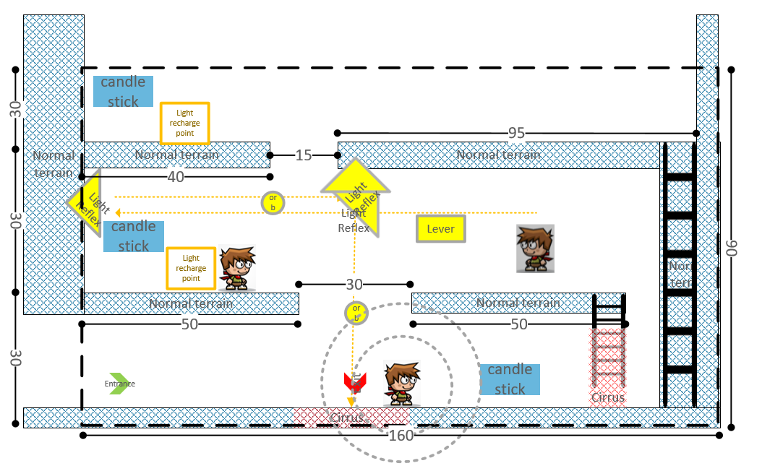
名称 | 比例值 | 备注
画面比例 | 160:90
人物高度 | 12
光球半径 | 3
人物跳跃高度 | +12
人物移动速度 | 20
光球运动速度 | 30
人物跳跃距离 | 20
默认主人物光范围半径 | 12
光球的光范围半径 | 12
主人物光扩散后范围半径 | 24
烛台高度 | 10
烛台光范围半径 | 15
镜子尺寸 | 20 | 镜面宽度
第一层地面高度 | 5 | 屏幕底部会有空余的地方

一层烛台横坐标
到达第二层的梯子的横坐标
到达第三层的梯子的横坐标
第二层烛台横坐标
第二层充能点横坐标
第二层左镜子坐标
第二层右镜子坐标
第二层右镜子机关的坐标
第三层烛台横坐标
第三层充能点横坐标

